상품제안서
원터치형 썬브렐라 차량용 햇빛가리개 | 상품코드: S45471

 |  |  |  |  |  |  | 02-713-8555 | www.synergygift.co.kr
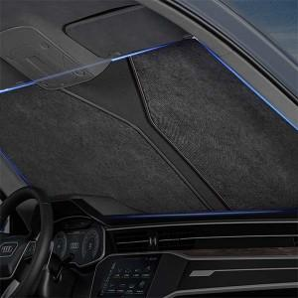

【상세/제작정보】

【인쇄/포장옵션】 | 실크 / 포장불가능

【공급단가】 | 수량 | 100~ | 300~ | 1,000~ | 3,000~ | 5,000~
*VAT별도 | 일반형(3단차광) | 3,900원 | 3,690원 | 3,510원 | 3,420원 | 3,360원
 | 고급형(4단차광) | 8,450원 | 7,990원 | 7,600원 | 7,410원 | 7,280원

【상품 URL】 | https://www.synergygift.co.kr:443/src/goods_detail.php?gdno=45471

